Y.67-2567
ภาพถ่ายและรูปตัดขวางลำน้ำสถานีสำรวจอุทกวิทยาแม่น้ำยม (Y.67)
บ้านหนุนใต้ ต.บ้านหนุน อ.สอง จ.แพร่ ปี 2567
 |  |  |  |  |  |  |  |  |  |  |  | 2566 |  |  | 2567
 |  |  |  |  |  |  |  |  |  |  |  | สำรวจเมื่อ 9 พ.ค. 2566 |  |  | สำรวจเมื่อ 27 ก.พ. 2567
 |  |  |  |  |  |  |  |  |  |  |  | ระยะ | ระดับ | ผิวน้ำ | ระยะ | ระดับ | ผิวน้ำ
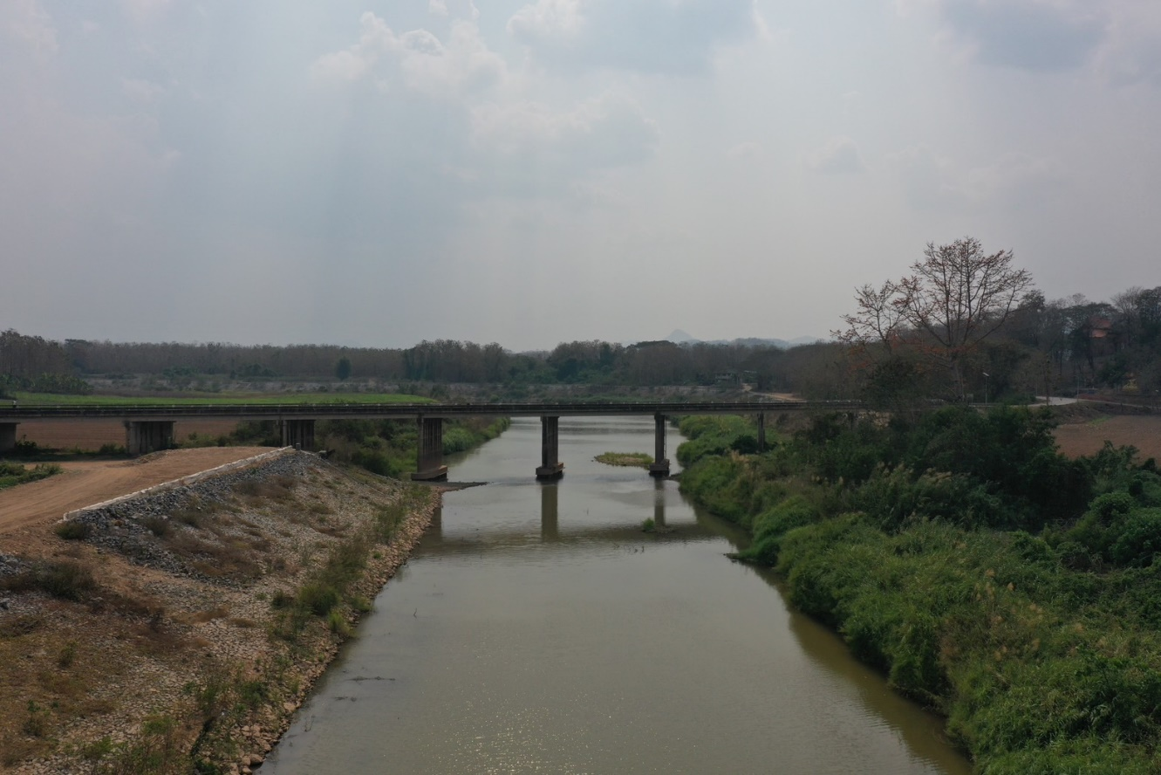
 |  |  |  |  |  |  |  |  |  |  |  | -50 | 177.003 | 167.570 | -50 | 176.980 | 167.410
 |  |  |  |  |  |  |  |  |  |  |  | -40 | 177.118 | 167.570 | -40 | 177.112 | 167.410
 |  |  |  |  |  |  |  |  |  |  |  | -30 | 177.272 | 167.570 | -30 | 177.345 | 167.410
 |  |  |  |  |  |  |  |  |  |  |  | -20 | 177.528 | 167.570 | -20 | 177.628 | 167.410
 |  |  |  |  |  |  |  |  |  |  |  | -10 | 177.868 | 167.570 | -10 | 177.942 | 167.410
 |  |  |  |  |  |  |  |  |  |  |  | 0 | 178.074 | 167.570 | 0 | 178.074 | 167.410
 |  |  |  |  |  |  |  |  |  |  |  | 0 | 176.846 | 167.570 | 0 | 176.860 | 167.410
 |  |  |  |  |  |  |  |  |  |  |  | 5 | 174.973 | 167.570 | 5 | 174.993 | 167.410
 |  |  |  |  |  |  |  |  |  |  |  | 10 | 174.625 | 167.570 | 10 | 174.550 | 167.410
 |  |  |  |  |  |  |  |  |  |  |  | 15 | 174.194 | 167.570 | 15 | 174.210 | 167.410
 |  |  |  |  |  |  |  |  |  |  |  | 20 | 173.836 | 167.570 | 20 | 173.862 | 167.410
 |  |  |  |  |  |  |  |  |  |  |  | 25 | 173.258 | 167.570 | 25 | 173.315 | 167.410
 |  |  |  |  |  |  |  |  |  |  |  | 30 | 173.186 | 167.570 | 30 | 173.090 | 167.410
 |  |  |  |  |  |  |  |  |  |  |  | 35 | 173.055 | 167.570 | 35 | 172.960 | 167.410
รูปตัดขวางลำน้ำแม่น้ำยมที่แนวสำรวจปริมาณน้ำ
 |  |  |  |  |  |  |  |  |  |  |  | 40 | 173.133 | 167.570 | 40 | 172.895 | 167.410
 |  |  |  |  |  |  |  |  |  |  |  | 45 | 173.062 | 167.570 | 45 | 172.875 | 167.410
 |  |  |  |  |  |  |  |  |  |  |  | 50 | 172.724 | 167.570 | 50 | 172.898 | 167.410
 |  |  |  |  |  |  |  |  |  |  |  | 55 | 172.638 | 167.570 | 55 | 172.590 | 167.410
 |  |  |  |  |  |  |  |  |  |  |  | 60 | 172.416 | 167.570 | 60 | 172.408 | 167.410
 |  |  |  |  |  |  |  |  |  |  |  | 65 | 172.408 | 167.570 | 65 | 172.271 | 167.410
 |  |  |  |  |  |  |  |  |  |  |  | 70 | 172.366 | 167.570 | 70 | 172.278 | 167.410
 |  |  |  |  |  |  |  |  |  |  |  | 75 | 172.155 | 167.570 | 75 | 172.266 | 167.410
 |  |  |  |  |  |  |  |  |  |  |  | 80 | 172.183 | 167.570 | 80 | 172.132 | 167.410
 |  |  |  |  |  |  |  |  |  |  |  | 85 | 172.288 | 167.570 | 85 | 172.241 | 167.410
 |  |  |  |  |  |  |  |  |  |  |  | 90 | 172.198 | 167.570 | 90 | 172.202 | 167.410
 |  |  |  |  |  |  |  |  |  |  |  | 100 | 171.119 | 167.570 | 95 | 172.453 | 167.410
 |  |  |  |  |  |  |  |  |  |  |  | 110 | 167.698 | 167.570 | 100 | 170.812 | 167.410
 |  |  |  |  |  |  |  |  |  |  |  | 112 | 167.570 | 167.570 | 105 | 169.165 | 167.410
 |  |  |  |  |  |  |  |  |  |  |  | 120 | 166.770 | 167.570 | 110 | 168.188 | 167.410
 |  |  |  |  |  |  |  |  |  |  |  | 130 | 165.920 | 167.570 | 112 | 167.410 | 167.410
 |  |  |  |  |  |  |  |  |  |  |  | 135 | 165.640 | 167.570 | 115 | 167.290 | 167.410
 |  |  |  |  |  |  |  |  |  |  |  | 140 | 166.970 | 167.570 | 120 | 166.410 | 167.410
ระยะ | -50 | -40 | -30 | -20 | -10 | 0 | 0 | 5 | 10 | 15 | 20 | 150 | 166.750 | 167.570 | 125 | 166.100 | 167.410
ระดับ | 176.980 | 177.112 | 177.345 | 177.628 | 177.942 | 178.074 | 176.860 | 174.993 | 174.550 | 174.210 | 173.862 | 160 | 167.150 | 167.570 | 130 | 165.980 | 167.410
ระยะ | 25 | 30 | 35 | 40 | 45 | 50 | 55 | 60 | 65 | 70 | 75 | 170 | 168.163 | 167.570 | 135 | 165.670 | 167.410
ระดับ | 173.315 | 173.090 | 172.960 | 172.895 | 172.875 | 172.898 | 172.590 | 172.408 | 172.271 | 172.278 | 172.266 | 180 | 169.116 | 167.570 | 140 | 166.530 | 167.410
ระยะ | 80 | 85 | 90 | 95 | 100 | 105 | 110 | 112 | 115 | 120 | 125 | 190 | 169.314 | 167.570 | 145 | 166.510 | 167.410
ระดับ | 172.132 | 172.241 | 172.202 | 172.453 | 170.812 | 169.165 | 168.188 | 167.410 | 167.290 | 166.410 | 166.100 | 200 | 170.995 | 167.570 | 150 | 166.800 | 167.410
ระยะ | 130 | 135 | 140 | 145 | 150 | 155 | 160 | 165 | 170 | 175 | 180 | 210 | 173.473 | 167.570 | 155 | 167.030 | 167.410
ระดับ | 165.980 | 165.670 | 166.530 | 166.510 | 166.800 | 167.030 | 167.190 | 167.300 | 168.533 | 168.555 | 168.718 | 220 | 174.508 | 167.570 | 160 | 167.190 | 167.410
ระยะ | 185 | 190 | 195 | 200 | 205 | 210 | 215 | 220 | 225 | 225 | 230 | 225 | 176.904 | 167.570 | 165 | 167.300 | 167.410
ระดับ | 169.768 | 169.527 | 169.929 | 171.408 | 173.128 | 173.592 | 174.148 | 174.518 | 176.930 | 178.045 | 177.870 | 225 | 178.045 | 167.570 | 170 | 168.533 | 167.410
ระยะ | 240 | 250 | 260 | 270 |  |  |  |  |  |  |  | 230 | 177.816 | 167.570 | 175 | 168.555 | 167.410
ระดับ | 177.728 | 177.635 | 177.568 | 177.190 |  |  |  |  |  |  |  | 240 | 177.743 | 167.570 | 180 | 168.718 | 167.410
 |  |  |  |  |  |  |  |  |  |  |  | 250 | 177.688 | 167.570 | 185 | 169.768 | 167.410
 | BM. | 178.000 | ม.(ร.ท.ก.) |  | ตลิ่งฝั่งซ้าย | 178.074 | ม.(ร.ท.ก.) |  | ตลิ่งฝั่งขวา | 178.045 | ม.(ร.ท.ก.) | 260 | 177.656 | 167.570 | 190 | 169.527 | 167.410
 | ท้องน้ำ | 165.670 | ม.(ร.ท.ก.) |  | ศูนย์เสา | 166.000 | ม.(ร.ท.ก.) |  | สำรวจเมื่อ 27 ก.พ. 2567 |  |  | 270 | 177.543 | 167.570 | 195 | 169.929 | 167.410
 |  |  |  |  |  |  |  |  |  |  |  |  |  |  | 200 | 171.408 | 167.410
 |  |  |  |  |  |  |  |  | ผู้สำรวจ นายสุภเดช เตชะสา |  |  |  |  |  | 205 | 173.128 | 167.410
 |  |  |  |  |  |  |  |  |  |  |  |  |  |  | 210 | 173.592 | 167.410
 |  |  |  |  |  |  |  |  |  |  |  |  |  |  | 215 | 174.148 | 167.410
 |  |  |  |  |  |  |  |  |  |  |  |  |  |  | 220 | 174.518 | 167.410
 |  |  |  | ตรวจสอบหมุดหลักฐานแล้ว |  |  |  |  |  |  |  |  |  |  | 225 | 176.930 | 167.410
 |  |  |  |  |  |  |  |  |  |  |  |  |  |  | 225 | 178.045 | 167.410
 |  |  |  |  | เปลี่ยนรูปแล้ว |  |  |  |  |  |  |  |  |  | 230 | 177.870 | 167.410
 |  |  |  |  |  |  |  |  |  |  |  |  |  |  | 240 | 177.728 | 167.410
 |  |  |  |  |  |  |  |  |  |  |  |  |  |  | 250 | 177.635 | 167.410
 |  |  |  |  |  |  |  |  |  |  |  |  |  |  | 260 | 177.568 | 167.410
 |  |  |  |  |  |  |  |  |  |  |  |  |  |  | 270 | 177.190 | 167.410

